상품제안서
오아 클린이퓨어C 가정용 칫솔살균기 | 상품코드: F20494

 |  |  |  |  |  |  | 02-412-0044 | www.easy1.co.kr
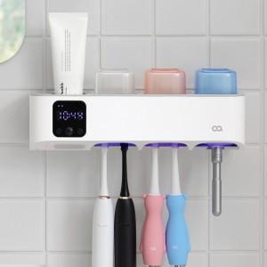 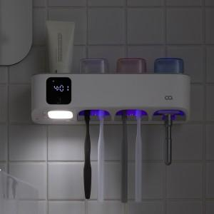

【상세/제작정보】 | 구강건강을 위협하는 세균, 깨끗하게 살균하세요!

【인쇄/포장옵션】 | 레이저, 풀칼라 / 포장지포장

【공급단가】 | 수량 | 50~ | 100~ | 500~ | 1,000~ | 2,000~
*VAT별도 | 단가 | 43,180원 | 42,490원 | 41,450원 | 40,410원 | 39,720원

【상품 URL】 | http://www.easy1.co.kr/src/goods_detail.php?gdno=20494

